Sayfa1
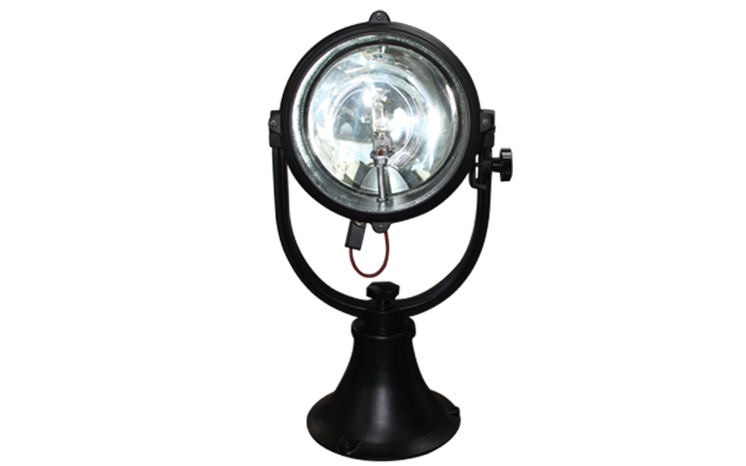
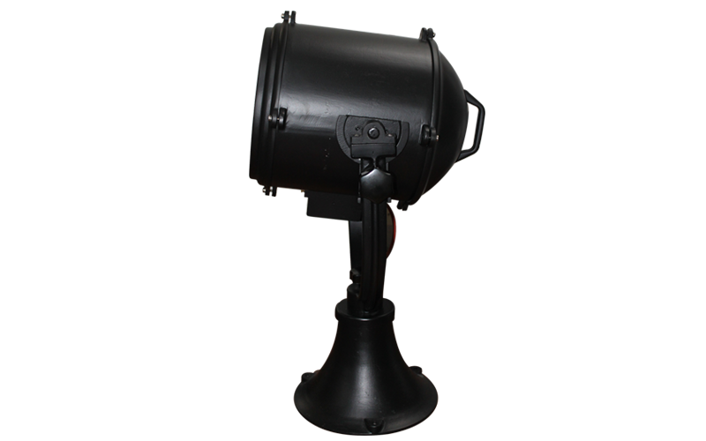
SÜPERDENİZ AYDINLATMA
Ürün Detay Bilgileri

Ürün Kodu | : | SD-33 İP65
Ürün Adı | : | Uzun Menzilli Tarama Projektörü 1000W-220 Volt Ampullü
Gövde | : | Aleminyum Döküm
Reflektör | : | Aleminyum Reflektör
Duy | : | GX 9,5 Porselen Duy
Boya | : | Statick Toz Boya
Conta | : | Yanmaz Silikon Lastik
Cam | : | Isıya ve Darbeye Dayanıklı Cam
Ağırlık | : | 20 KG
Ebat | : | Çap: 40 CM , Yükseklik: 85 CM
Derinlik | : | 45 CM
Koli Ebat | : | 50x50x90
Açıklama | : | Liman Tarama Projektör 220 VAC 1000W ( Sağa sola 360 derece, yukarı aşağı 80-90 derece açı ile hareket eder ve el ile kumanda edilir.)

Özellikler
*Sağa sola 360 derece, yukarı aşağı 80-90 derece açı ile hareket eder ve el ile kumanda edilir.
*1000 M - 1200 M ye kadar aydınlatma gücüne sahiptir.
*El ile kumanda edilir.

Sayfa1 (2)
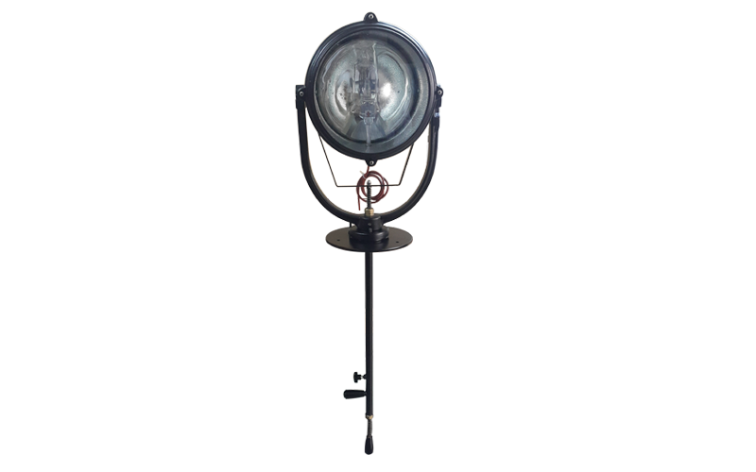
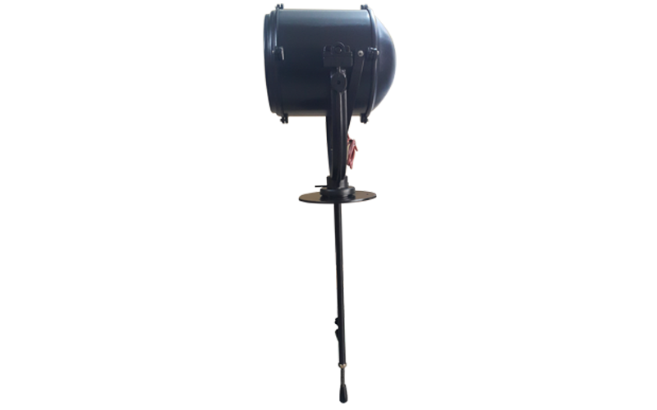
SÜPERDENİZ AYDINLATMA
Ürün Detay Bilgileri

Ürün Kodu | : | SD-32 İP65
Ürün Adı | : | Uzun Menzilli Kumandalı Tarama Projektörü 1000W-220 Volt Ampullü
Gövde | : | Aleminyum Döküm
Reflektör | : | Aleminyum Reflektör
Duy | : | GX 9,5 Porselen Duy
Boya | : | Statick Toz Boya
Conta | : | Yanmaz Silikon Lastik
Cam | : | Isıya ve Darbeye Dayanıklı Cam
Ağırlık | : | 20 KG
Ebat | : | Çap: 40 CM , Yükseklik: 150 CM
Derinlik | : | 45 CM
Koli Ebat | : | 50x50x70 + 80 cm Boru Uzunluğu
Açıklama | : | Alttan elle kumandalı hareketli tarama projektör 220VAC 1000W ( Sağa sola 360 derece, yukarı aşağı 80-90 derece açı ile hareket eder ve el ile kumanda edilir.) Ampul dahil

Özellikler
*Sağa sola 360 derece, yukarı aşağı 80-90 derece açı ile hareket eder ve el ile kumanda edilir.
*1000 M - 1200 M ye kadar aydınlatma gücüne sahiptir.
*Altta bulunan kumandası ile kulube üzerine monte edilir ve kumanda edilebilir.
*El ile kumanda edilir.

